セルフチェックシート（ご利用ガイド-主催者用）
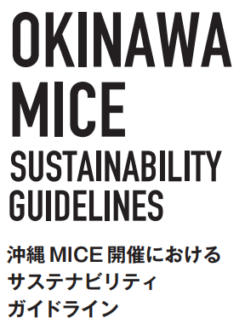
 | １．セルフチェックシートの構成
 |  | 本セルフチェックシートは、次の主体別にシートが分かれています。ご自分の組織の業種や業務内容に照らし、どの主体に
 |  | 属するかを確認し、適正なセルフチェックシートをお選びください。

 | ２．セルフチェックシートの効果的な活用方法
 |  | ＜開催前＞ |  | ＜開催後＞ |  | ＜記録･報告・改善に活用＞
MICEの開催にあたりサステナブルな取り組みを検討する参考として活用
開催
MICE開催後の振り返りを行うときの指標として活用
評価
サステナビリティへの貢献度を測定
自己評価・報告書作成

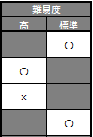
セルフチェックシート | ３．セルフチェックシートの使い方
 |  | 各チェック項目と取り組みの具体事例を参照し、回答欄に設定された二者択一の回答（〇 / ✕）を、お選びください。
ご利用ガイド
 |  |  | 同回答欄の下方に、適合項目数と適合率が表示されます。
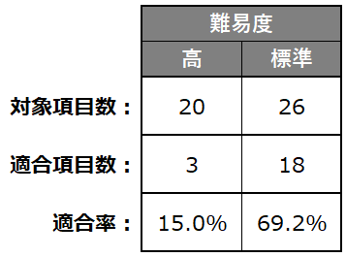

 |  |  |  |  | 適合率は対象項目に占める適合割合を示しており、
 |  |  |  |  | 継続して観察することで、サステナブルな取り組みの
 |  |  |  |  | 広がりと貢献度について客観的に測定できます。

 | ４．取り組み具体事例の参照方法
 |  | 取り組みの具体事例は、セルフチェックの参考としていただく一例です。
 |  | ご主催されるMICEに適し た取り組みを協議・検討・実践する際の参考としてください。

